ამოცანა 87
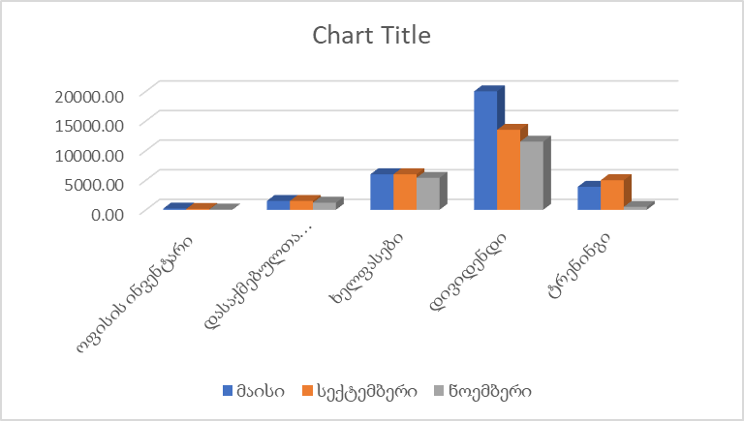
საქმიანობა | იანვარი | თებერვალი | მარტი | აპრილი | მაისი | ივნისი | ივლისი | აგვისტო | სექტემბერი | ოქტომბერი | ნოემბერი | დეკემბერი
ოფისის ინვენტარი | 5727.80 | 3489.00 | 1326.00 | 809.00 | 207.35 | 171.00 | 162.00 | 165.00 | 150.00 | 72.00 | 50.00 | 63.00
დასაქმებულთა საწვავი | 2500.00 | 2500.00 | 2000.00 | 2000.00 | 1500.00 | 1500.00 | 1500.00 | 1500.00 | 1500.00 | 1500.00 | 1200.00 | 1200.00
ხელფასები | 3500.00 | 3500.00 | 7500.00 | 6500.00 | 6000.00 | 6000.00 | 6000.00 | 6000.00 | 6000.00 | 5400.00 | 5400.00 | 5400.00
დივიდენდი | 13500.00 | 13500.00 | 13500.00 | 17500.00 | 20000.00 | 15000.00 | 15000.00 | 15000.00 | 13500.00 | 1200.00 | 11500.00 | 10000.00
ტრენინგი | 4153.00 | 3569.00 | 4284.00 | 3935.00 | 3887.00 | 1000.00 | 1000.00 | 1000.00 | 5000.00 | 500.00 | 500.00 | 0.00

